tabbladen
 |  |  | Diaconie van de
 |  |  | Protestantse Gemeente
 |  |  | Enkhuizen

 |  |  | Rapport inzake
 |  |  | Financiële jaarverslaggeving 2017

 |  |  | 18 april 2018

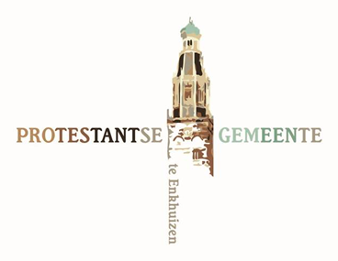

INHOUDSOPGAVE

Bij het financiële verslag over het boekjaar 2017

A. | JAARREKENING

 | 1. Balans per 31 december 2017
 | 2. Rekening van baten en lasten over 2017
 | 3. Toelichting algemeen
 | 4. Toelichting op de balans
 | 5. Toelichting op de rekening van baten en lasten

B. | BIJLAGEN

 | 1. Specificatie vaste activa per 31 december 2017
 | 2. Overzicht van de financiële vaste activa per 31 december 2017
 | 3. Overzicht van de doorzendcollecten en bijdragen aan andere instellingen
 | 4. Verslag kascontrolecommissie

 |  | A. JAARREKENING

 |  | B. BIJLAGEN

